Важно
Экспертная служба поддержки © 2019 ООО ИТ «КЛАСТЕР» | Официальный партнер ЦРПТ (Честный знак) GS1 (GLN:4640068409993)
Так выглядит этикетка на обувные товарные остатки
Очень скромно, практически никакой информации о товаре в ней нет и для многих компаний это совсем неприемлемо
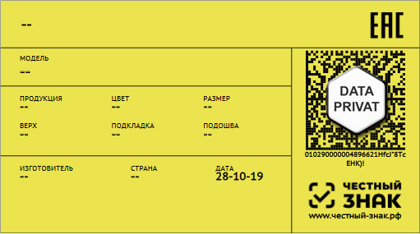

Если вы хотите что бы этикетка на товарный остаток приобрела такой же вид, как и на новый товар -
заполните необходимую для вас информацию о изделии на странице "Данные"

Пришлите нам заполненный документ, на основании которого мы получим упрощенные коды маркировки,
а при печати этикетки добавим всё необходимое описание продукции.

Печать этикеток в нашей компании

Вам не нужно покупать оборудование и разбираться в деталях маркировки, все это сделают специалисты нашей компании
Печать этикеток осуществляться на термотрансферном принтере промышленного класса и только на качественной бумаге
Выполненный заказ отправляется к вам со всеми сопроводительными документами и инструкциями

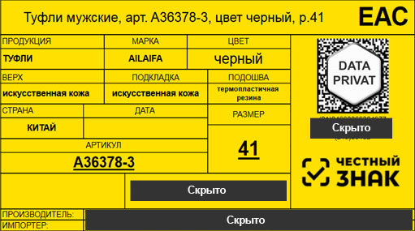

8 (495) 005-495-8
Markirovka@it-klaster.com
https://it-klaster.com
Telegram, WeChat, WatsApp, Viber
8 (913) 592-88-33

